Sheet1
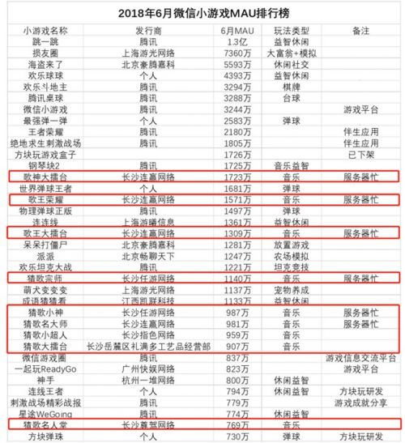
新分成比例（流水） | 原分成比例（流水） | 单日广告流水 | 开发者日分成 新 | 开发者日分成 原 | 需DAU规模 | 开发者月分成 原 | 开发人数 | 开发周期 | 经营成本 | 利润 | 团队分成 | 发行分成 | 开发分成 | 人均分成 | 开发人数 | 开发周期 | 经营成本 | 利润 | 团队分成 | 发行分成 | 开发分成 | 人均分成
50% | 30% | 100,000 | 50,000 | 30,000 | 1,666,667 | 1,500,000 | 3 | 2 | 200,000 | 1,300,000 | 390,000 | 156,000 | 234,000 | 78,000 | 1 | 3 | 75,000 | 1,425,000 | 1,425,000 | 712,500 | 712,500 | 712,500
 |  | 1,000,000 | 500,000 | 300,000 | 16,666,667 | 15,000,000 | 3 | 3 | 300,000 | 14,700,000 | 4,410,000 | 1,764,000 | 2,646,000 | 882,000 | 1 | 3 | 75,000 | 14,925,000 | 14,925,000 | 7,462,500 | 7,462,500 | 7,462,500
 |  | 10,000,000 | 5,000,000 | 3,000,000 | 166,666,667
 |  | 10,000 | 5,000 | 3,000 | 166,667 | 150,000 | 3 | 1 | 100,000 | 50,000 | 15,000 | 6,000 | 9,000 | 3,000 | 1 | 3 | 75,000 | 75,000 | 75,000 | 37,500 | 37,500 | 37,500
 |  | 7,000 | 3,500 | 2,100 | 116,667 | 105,000 | 3 | 1 | 100,000 | 5,000 | 1,500 | 600 | 900 | 300

100万DAU的单日广告收入区间
20,000
40,000
平均收入
30,000
广告ARPUDAU
0.03

目前重点游戏数据 | 月流水 | 日均流水 | DAU | ARPUDAU
腾讯桌球（内购+广告） | 10,000,000 | 333,333 | 5,200,000 | 0.06
海盗来了（内购+广告） | 100,000,000 | 3,333,333 | 20,000,000 | 0.17

